Comparatif Global
COMPARATIF FONDS OPCVM
1er.Trimestre 2023
données du 16/02/23
par Claudibus & Rom1
Global en Onglet N°1
(Free-édit sur le Forum de Frikenfonds)
 |  |  |  |  |  |  |  |  |  |  |  |  |  |  | ANALYSE MANUELLE (FICHES FONDS)
 |  |  |  |  |  |  |  |  |  |  |  |  |  | CODE ISIN --->
 |  |  |  |  |  |  |  |  |  |  |  |  | INTITULÉ |  |  |  | SCORES
 |  |  |  |  |  |  |  |  |  |  |  |  | DATE |  |  | FONDS |  | CATÉGORIE
 |  |  |  |  |  |  |  |  |  |  |  |  |  | 0 | 2020-01-01
 |  |  |  |  |  |  |  |  |  |  |  |  |  | 0 | 1 mois
 |  |  |  |  |  |  |  |  |  |  |  |  |  | 0 | 6 mois
 |  |  |  |  |  |  |  |  |  |  |  |  |  | 0 | 1 an
 |  |  |  |  |  |  |  |  |  |  |  |  |  | 0 | 3 ans
 |  |  |  |  |  |  |  |  |  |  |  |  |  | 0 | 5 ans
 |  |  |  | CLASSEMENT CATÉGORIES EN ONGLET N°2 |  |  |  |  |  |  |  |  |  | 0 | 10 ans
 |  |  |  | FONDS PARTENAIRES BOURSORAMA EN ONGLET N°3 |  |  |  |  |  |  |  |  |  |  | Score par saisie manuelle. Ne saisir que dans les cellules surlignées en jaune
 |  |  |  | MODE D'EMPLOI EN ONGLET N°4 |  |  |  |  |  |  |  |  |  | 0 | Scores Fonds & Catégorie ----> | 0.00 % | --------> | 0.00 %

 |  |  |  |  |  |  |  |  |  |  | Ce comparatif est trié sur les colonnes "Q" et "B" calculs des performances passées (ce qui ne préjuge pas du futur !) - Sur Excel et Compatibles, chacun peut trier comme il l'entend ... ( Il n'y a plus qu'un seul Trimestre... l''inertie est largement suffisante !...) .... par : "rechercher" "atteindre")

 | Rang | Nombre | GLOBAL - MISES À JOUR | SCORE | Stars | pour info |  | COURS |  | pour info |  |  | Frais |  |  | SCORE | RANG | Nombre
 | du | de Fonds | Calcul sur les perfs passées | DES | Mor | Frais | Frais | indic | devise | Ticket | Ticket | Code | courants |  | Intitulé des Catégories | des |  | total de | MàJ
 | Fonds | de la | Périodes : 10-5-3-1 an (+ le plus récent) | FONDS | ning |  |  | en | du | initial | Renew | ISIN | dont frais | GÉRANT | MORNINGSTAR | catégories |  | Catégories | trimestr.
 |  | Catégorie | ce qui ne préjuge pas du futur ! |  | stars | in | out | Euros | fonds |  |  |  | de gestion |  |  |  |  | sélectionnées | 16/02/2023
1
1

Mode d'emploi
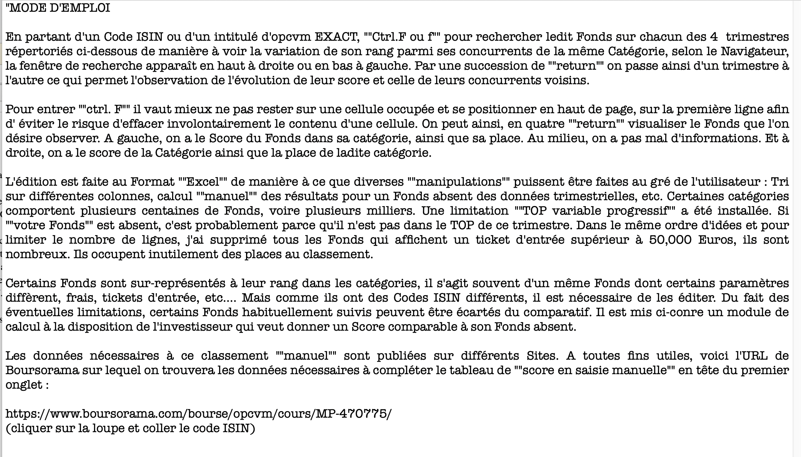

Vous pouvez aussi trouver un téléchargement de ce comparatif sur la rubrique (Classement de Fonds) sur le Forum de Frikenfonds :
http://forum.frikenfonds.com/viewforum.php?id=16

